关系图
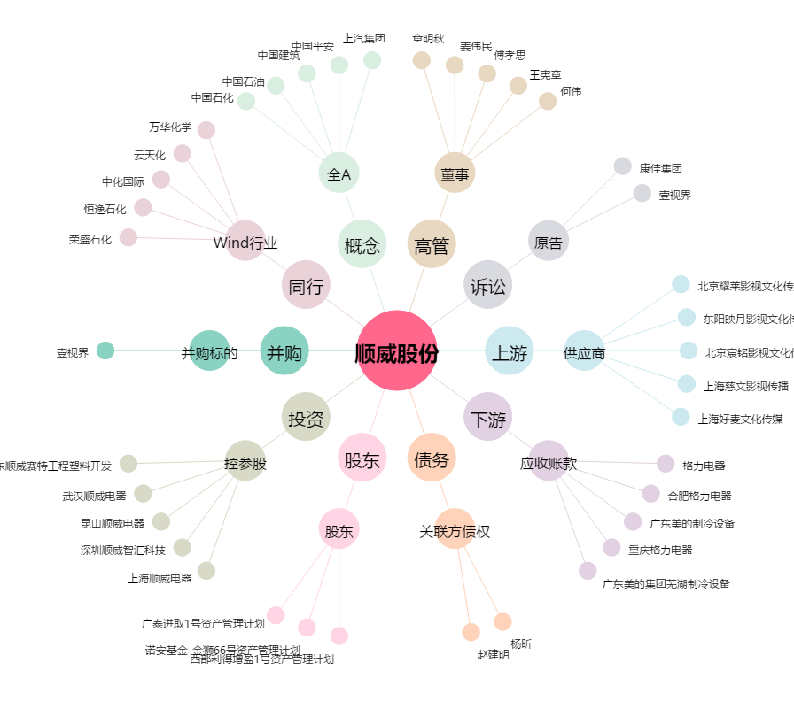
顺威股份[002676.SZ] - 关系概览图

